Bang diem tong hop
Công ty TNHH Kim May Organ (Việt Nam) |  |  |  |  |  |  |  |  |  |  |  |  |  | Tháng kiểm tra: 04/2025~03/2026
Ban an toàn ONV |  |  |  |  |  |  |  |  |  |  |  |  |  | Người lập: Huỳnh Vũ Sơn

TỔNG KẾT BẢNG ĐIỂM ĐÁNH GIÁ 5S NĂM 2025-2026

Biểu đồ hoạt động cải tiến An toàn
 | '[1]5S'!#REF! | '[1]5S'!#REF! | '[1]5S'!#REF! | '[1]5S'!#REF! | '[1]5S'!#REF! | '[1]5S'!#REF! | '[1]5S'!#REF!
0 | 0 | 0 | 0 | 0 | 0 | 0 | 0
5S審査点数 | 月 | 2025実績 |  |  |  |  |  |  |  |  |  |  |  |  |  |  | 2025計画 | Xếp hạng theo TB
 |  | 4 | 5 | 6 | 7 | 8 | 9 | 10 | 11 | 12 | 1 | 2 | 3 | MAX | MIN | TB
 | 家庭針課 | 100 | 99 |  |  |  |  |  |  |  |  |  |  | 100 | 99 | 99.5 | 100 | 1
 | 工業針1課 | 98 | 98 |  |  |  |  |  |  |  |  |  |  | 98 | 98 | 98 | 100 | 3
 | 工業針2課 | 100 | 98 |  |  |  |  |  |  |  |  |  |  | 100 | 98 | 99 | 100 | 2
 | 工業針3課 | 97 | 96 |  |  |  |  |  |  |  |  |  |  | 97 | 96 | 96.5 | 100 | 7
 | メリヤス(A) | 97 | 98 |  |  |  |  |  |  |  |  |  |  | 98 | 97 | 97.5 | 100 | 6
 | メリヤス(B)/電子 | 100 | 96 |  |  |  |  |  |  |  |  |  |  | 100 | 96 | 98 | 100 | 3
 | 技術推進 | 98 | 98 |  |  |  |  |  |  |  |  |  |  | 98 | 98 | 98 | 100 | 3
* Ghi chú: Nhà máy nào có điểm 5S hàng tháng < 90 điểm --> Làm KPPN.
5S審査点数

BIỂU ĐỒ CHI TIẾT TỪNG BỘ PHẬN
ミシン 家庭針 KGĐ
4 | 100
5 | 99
6
7
8
9
10
11
12
1
2
3
ミシン 工業針 X1
4 | 98
5 | 98
6
7
8
9
10
11
12
1
2
3
ミシン 工業針 X2
4 | 100
5 | 98
6
7
8
9
10
11
12
1
2
3

ミシン 工業針 X3
4 | 97
5 | 96
6
7
8
9
10
11
12
1
2
3
メリヤス (A)
4 | 97
5 | 98
6
7
8
9
10
11
12
1
2
3
メリヤス (B) / 電子
4 | 100
5 | 96
6
7
8
9
10
11
12
1
2
3

技術推進 KTSX
4 | 98
5 | 98
6
7
8
9
10
11
12
1
2
3

Bieu do KPPN
Công ty TNHH Kim May Organ (Việt Nam) |  |  |  |  |  |  |  |  |  |  |  |  |  |  | Tháng kiểm tra: 04/2025~03/2026
Ban an toàn ONV |  |  |  |  |  |  |  |  |  |  |  |  |  |  | Người lập: Huỳnh Vũ Sơn

CHỈ BÁO HÀNH ĐỘNG KPPN 5S THEO KIẾN NGHỊ CỦA BAT
Theo qui định thực hiện hành động KPPN:
 | * Hoạt động kiểm tra 5S định kỳ hàng tháng tại nhà máy có số điểm đánh giá < 90 điểm.
 | * Ban an toàn đánh giá là không phù hợp

Biểu đồ hoạt động cải tiến An toàn
 | '[1]5S'!#REF! | '[1]5S'!#REF! | '[1]5S'!#REF! | '[1]5S'!#REF! | '[1]5S'!#REF! | '[1]5S'!#REF! | '[1]5S'!#REF!
0 | 0 | 0 | 0 | 0 | 0 | 0 | 0
KPPN 5S | 月 | 2024実績 |  |  |  |  |  |  |  |  |  |  |  |  |  |  | 2025計画
 |  | 4 | 5 | 6 | 7 | 8 | 9 | 10 | 11 | 12 | 1 | 2 | 3 | MAX | MIN | Tổng
 | 家庭針課 | 0 | 1 | 0 | 0 | 0 | 0 | 0 | 0 | 0 | 0 | 0 | 0 | 0 | 0 | 1 | 0
 | 工業針1課 | 2 | 2 | 0 | 0 | 0 | 0 | 0 | 0 | 0 | 0 | 0 | 0 | 0 | 0 | 4 | 0
 | 工業針2課 | 0 | 2 | 0 | 0 | 0 | 0 | 0 | 0 | 0 | 0 | 0 | 0 | 0 | 0 | 2 | 0
 | 工業針3課 | 3 | 4 | 0 | 0 | 0 | 0 | 0 | 0 | 0 | 0 | 0 | 0 | 0 | 0 | 7 | 0
 | メリヤス(A) | 3 | 2 | 0 | 0 | 0 | 0 | 0 | 0 | 0 | 0 | 0 | 0 | 0 | 0 | 5 | 0
 | メリヤス(B)/電子 | 0 | 4 | 0 | 0 | 0 | 0 | 0 | 0 | 0 | 0 | 0 | 0 | 0 | 0 | 4 | 0
 | 技術推進 | 2 | 2 | 0 | 0 | 0 | 0 | 0 | 0 | 0 | 0 | 0 | 0 | 0 | 0 | 4 | 0

số vụ KPPN 5S

BIỂU ĐỒ CHI TIẾT TỪNG BỘ PHẬN
ミシン 家庭針 KGĐ
ミシン 工業針 X1
ミシン 工業針 X2

ミシン 工業針 X3
メリヤス (A)
メリヤス (B) / 電子

技術推進 KTSX

Tong hop phan loai S
Công ty TNHH Kim May Organ (Việt Nam) |  |  |  |  |  |  |  |  |  |  |  |  |  |  |  |  |  |  |  |  |  |  |  |  |  |  |  |  |  |  |  |  |  |  |  |  |  |  |  |  |  |  |  |  |  |  |  |  |  |  |  |  |  |  |  |  |  |  |  | Tháng kiểm tra: 04/2025~03/2026
Ban an toàn ONV |  |  |  |  |  |  |  |  |  |  |  |  |  |  |  |  |  |  |  |  |  |  |  |  |  |  |  |  |  |  |  |  |  |  |  |  |  |  |  |  |  |  |  |  |  |  |  |  |  |  |  |  |  |  |  |  |  |  |  | Người lập: Huỳnh Vũ Sơn

TỔNG HỢP PHÂN LOẠI 5S NĂM 2025-2026

Biểu đồ hoạt động cải tiến An toàn
 | '[1]5S'!#REF! | '[1]5S'!#REF! | '[1]5S'!#REF! | '[1]5S'!#REF! | '[1]5S'!#REF! | '[1]5S'!#REF! | '[1]5S'!#REF!
0 | 0 | 0 | 0 | 0 | 0 | 0 | 0
5S審査点数 | 月 | 2023実績
 |  | 4 |  |  |  |  | 5 |  |  |  |  | 6 |  |  |  |  | 7 |  |  |  |  | 8 |  |  |  |  | 9 |  |  |  |  | 10 |  |  |  |  | 11 |  |  |  |  | 12 |  |  |  |  | 1 |  |  |  |  | 2 |  |  |  |  | 3 |  |  |  |  | Tổng
 |  | S1 | S2 | S3 | S4 | S5 | S1 | S2 | S3 | S4 | S5 | S1 | S2 | S3 | S4 | S5 | S1 | S2 | S3 | S4 | S5 | S1 | S2 | S3 | S4 | S5 | S1 | S2 | S3 | S4 | S5 | S1 | S2 | S3 | S4 | S5 | S1 | S2 | S3 | S4 | S5 | S1 | S2 | S3 | S4 | S5 | S1 | S2 | S3 | S4 | S5 | S1 | S2 | S3 | S4 | S5 | S1 | S2 | S3 | S4 | S5 | S1 | S2 | S3 | S4 | S5
 | 家庭針課 | 0 | 0 | 0 | 0 | 0 | 0 | 0 | 0 | 1 | 0 | 0 | 0 | 0 | 0 | 0 | 0 | 0 | 0 | 0 | 0 | 0 | 0 | 0 | 0 | 0 | 0 | 0 | 0 | 0 | 0 | 0 | 0 | 0 | 0 | 0 | 0 | 0 | 0 | 0 | 0 | 0 | 0 | 0 | 0 | 0 | 0 | 0 | 0 | 0 | 0 | 0 | 0 | 0 | 0 | 0 | 0 | 0 | 0 | 0 | 0 | 0 | 0 | 0 | 1 | 0
 | 工業針1課 | 0 | 2 | 0 | 0 | 0 | 1 | 1 | 0 | 0 | 0 | 0 | 0 | 0 | 0 | 0 | 0 | 0 | 0 | 0 | 0 | 0 | 0 | 0 | 0 | 0 | 0 | 0 | 0 | 0 | 0 | 0 | 0 | 0 | 0 | 0 | 0 | 0 | 0 | 0 | 0 | 0 | 0 | 0 | 0 | 0 | 0 | 0 | 0 | 0 | 0 | 0 | 0 | 0 | 0 | 0 | 0 | 0 | 0 | 0 | 0 | 1 | 3 | 0 | 0 | 0
 | 工業針2課 | 0 | 0 | 0 | 0 | 0 | 1 | 0 | 0 | 1 | 0 | 0 | 0 | 0 | 0 | 0 | 0 | 0 | 0 | 0 | 0 | 0 | 0 | 0 | 0 | 0 | 0 | 0 | 0 | 0 | 0 | 0 | 0 | 0 | 0 | 0 | 0 | 0 | 0 | 0 | 0 | 0 | 0 | 0 | 0 | 0 | 0 | 0 | 0 | 0 | 0 | 0 | 0 | 0 | 0 | 0 | 0 | 0 | 0 | 0 | 0 | 1 | 0 | 0 | 1 | 0
 | 工業針3課 | 0 | 1 | 0 | 2 | 0 | 2 | 2 | 0 | 0 | 0 | 0 | 0 | 0 | 0 | 0 | 0 | 0 | 0 | 0 | 0 | 0 | 0 | 0 | 0 | 0 | 0 | 0 | 0 | 0 | 0 | 0 | 0 | 0 | 0 | 0 | 0 | 0 | 0 | 0 | 0 | 0 | 0 | 0 | 0 | 0 | 0 | 0 | 0 | 0 | 0 | 0 | 0 | 0 | 0 | 0 | 0 | 0 | 0 | 0 | 0 | 2 | 3 | 0 | 2 | 0
 | メリヤス(A) | 0 | 0 | 2 | 1 | 0 | 0 | 1 | 1 | 0 | 0 | 0 | 0 | 0 | 0 | 0 | 0 | 0 | 0 | 0 | 0 | 0 | 0 | 0 | 0 | 0 | 0 | 0 | 0 | 0 | 0 | 0 | 0 | 0 | 0 | 0 | 0 | 0 | 0 | 0 | 0 | 0 | 0 | 0 | 0 | 0 | 0 | 0 | 0 | 0 | 0 | 0 | 0 | 0 | 0 | 0 | 0 | 0 | 0 | 0 | 0 | 0 | 1 | 3 | 1 | 0
 | メリヤス(B)/電子 | 0 | 0 | 0 | 0 | 0 | 0 | 3 | 0 | 1 | 0 | 0 | 0 | 0 | 0 | 0 | 0 | 0 | 0 | 0 | 0 | 0 | 0 | 0 | 0 | 0 | 0 | 0 | 0 | 0 | 0 | 0 | 0 | 0 | 0 | 0 | 0 | 0 | 0 | 0 | 0 | 0 | 0 | 0 | 0 | 0 | 0 | 0 | 0 | 0 | 0 | 0 | 0 | 0 | 0 | 0 | 0 | 0 | 0 | 0 | 0 | 0 | 3 | 0 | 1 | 0
 | 技術推進 | 0 | 2 | 0 | 0 | 0 | 1 | 1 | 0 | 0 | 0 | 0 | 0 | 0 | 0 | 0 | 0 | 0 | 0 | 0 | 0 | 0 | 0 | 0 | 0 | 0 | 0 | 0 | 0 | 0 | 0 | 0 | 0 | 0 | 0 | 0 | 0 | 0 | 0 | 0 | 0 | 0 | 0 | 0 | 0 | 0 | 0 | 0 | 0 | 0 | 0 | 0 | 0 | 0 | 0 | 0 | 0 | 0 | 0 | 0 | 0 | 1 | 3 | 0 | 0 | 0
ミシン 工業針 X1
メリヤス (A) KIM DỆT
ミシン 工業針 X2
メリヤス (B) / 電子
 |  |  |  |  |  |  |  |  |  |  |  |  |  |  |  |  |  |  |  |  |  |  |  |  |  |  |  |  |  |  |  |  |  |  |  |  |  |  |  |  |  |  |  |  |  |  |  |  |  |  |  |  |  |  |  |  |  |  |  |  |  | 5 | 13 | 3 | 6 | 0

KGD
Công ty TNHH Kim May Organ (Việt Nam) |  |  |  |  | Ngày kiểm tra: 13/05/2025
Ban an toàn ONV |  |  |  |  | Người lập: Huỳnh Vũ Sơn

 |  | KẾT QUẢ KIỂM TRA 5S NHÀ MÁY KIM GIA ĐÌNH

Người kiểm tra: Đặng Văn Tuấn, Phạm Trọng Khang, Huỳnh Vũ Sơn |  |  |  |  | Điểm chuẩn (A) | 100
 |  |  |  |  | Số lỗi không đạt (B) | 1
 |  |  |  |  | Số lỗi đã khắc phục | 1
 |  |  |  |  | Số điểm NM đạt được = (A)-(B) | 99
Tổng số S Không đạt |  | S1 | S2 | S3 | S4 | S5
 |  | 0 | 0 | 0 | 1 | 0
Phân loại 5S | Stt | Nơi phát sinh | Hiện trạng | Hình ảnh không đạt | Hình ảnh khắc phục | Ngày khắc phục | Kỳ hạn
S1 - Sàng lọc (Phân loại những thứ cần dùng & không cần dùng. Loại bỏ những thứ không cần dùng. Và xác định "đúng số lượng" đối với những vật cần dùng) |  |  |  | Không có
Tổng số lỗi S1 |  |  | 0
S2 - Sắp xếp (Sắp xếp đúng vật, đúng chổ sao cho: An toàn + Thuận Tiện + Mỹ Quan) |  |  |  | Không có
Tổng số lỗi S2 |  |  | 0
S3 - Sạch sẽ (Giữ gìn sạch sẽ toàn bộ nơi làm việc, máy móc thiết bị, công cụ, dụng cụ…) |  |  |  | Không có
Tổng số lỗi S3 |  |  | 0
S4 - Săn sóc (Tiêu chuẩn hóa và duy trì 3S mọi lúc mọi nơi) | 1 | CĐ Hiratori | Công đoạn sử dụng biểu mẫu checklist vệ sinh hệ thống hút bụi cũ (lỗi thời) | 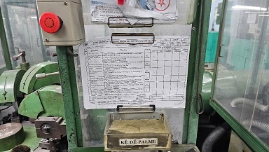 | 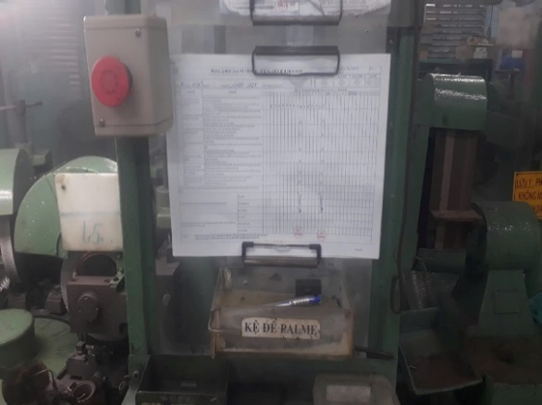 | 2025-05-19 | 2025-05-20
Tổng số lỗi S4 |  |  | 1
S5 - Sẳn sàng (Thực hiện 4S đầu tiên. Mọi người tự nguyện, tự giác tuân thủ 5S) |  |  |  | Không có
Tổng số lỗi S5 |  |  | 0

KCN1
Công ty TNHH Kim May Organ (Việt Nam) |  |  |  |  | Ngày kiểm tra: 16/05/2025
Ban an toàn ONV |  |  |  |  | Người lập: Huỳnh Vũ Sơn

 |  | KẾT QUẢ KIỂM TRA 5S NHÀ MÁY KIM CÔNG NGHIỆP 1

Người kiểm tra: Đặng Văn Tuấn, Phạm Trọng Khang, Huỳnh Vũ Sơn |  |  |  |  | Điểm chuẩn (A) | 100
 |  |  |  |  | Số lỗi không đạt (B) | 2
 |  |  |  |  | Số lỗi đã khắc phục | 2
 |  |  |  |  | Số điểm NM đạt được = (A)-(B) | 98
Tổng số S Không đạt |  | S1 | S2 | S3 | S4 | S5
 |  | 0 | 1 | 1 | 0 | 0
Phân loại 5S | Stt | Nơi phát sinh | Hiện trạng | Hình ảnh không đạt | Hình ảnh khắc phục | Ngày khắc phục | Kỳ hạn
S1 - Sàng lọc (Phân loại những thứ cần dùng & không cần dùng. Loại bỏ những thứ không cần dùng. Và xác định "đúng số lượng" đối với những vật cần dùng) | 1 |  |  | Không có
Tổng số lỗi S1 |  |  | 0
S2 - Sắp xếp (Sắp xếp đúng vật, đúng chổ sao cho: An toàn + Thuận Tiện + Mỹ Quan) | 1 | CĐ Shisen | Giỏ kim để dưới nền đất, dầu chảy ra ngoài nền | 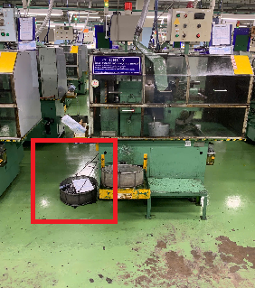 | 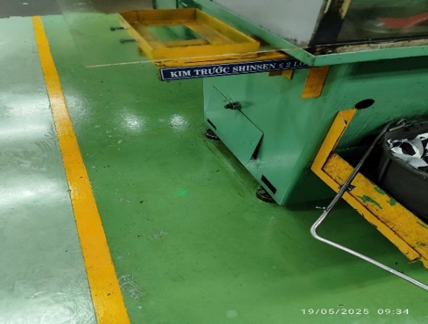 | 2025-05-19 | 2025-05-25
Tổng số lỗi S2 |  |  | 1
S3 - Sạch sẽ (Giữ gìn sạch sẽ toàn bộ nơi làm việc, máy móc thiết bị, công cụ, dụng cụ…) | 1 | CĐ Shinsen | Chai nước, khẩu trang rác vứt bên trong xe đựng vải lau của công đoạn. | 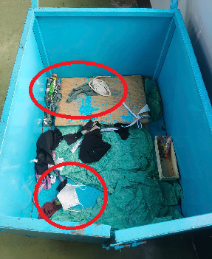 | 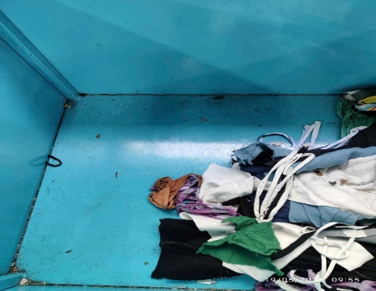 | 2025-05-19 | 2025-05-25
Tổng số lỗi S3 |  |  | 1
S4 - Săn sóc (Tiêu chuẩn hóa và duy trì 3S mọi lúc mọi nơi) |  |  |  | Không có
Tổng số lỗi S4 |  |  | 0
S5 - Sẳn sàng (Thực hiện 4S đầu tiên. Mọi người tự nguyện, tự giác tuân thủ 5S) |  |  |  | Không có
Tổng số lỗi S5 |  |  | 0

KCN2
Công ty TNHH Kim May Organ (Việt Nam) |  |  |  |  | Ngày kiểm tra: 16/05/2025
Ban an toàn ONV |  |  |  |  | Người lập: Huỳnh Vũ Sơn

 |  | KẾT QUẢ KIỂM TRA 5S NHÀ MÁY KIM CÔNG NGHIỆP 2

Người kiểm tra: Đặng Văn Tuấn, Phạm Trọng Khang, Huỳnh Vũ Sơn |  |  |  |  | Điểm chuẩn (A) | 100
 |  |  |  |  | Số lỗi không đạt (B) | 2
 |  |  |  |  | Số lỗi đã khắc phục | 2
 |  |  |  |  | Số điểm NM đạt được = (A)-(B) | 98
Tổng số S Không đạt |  | S1 | S2 | S3 | S4 | S5
 |  | 1 | 0 | 0 | 1 | 0
Phân loại 5S | Stt | Nơi phát sinh | Hiện trạng | Hình ảnh không đạt | Hình ảnh khắc phục | Ngày khắc phục | Kỳ hạn
S1 - Sàng lọc (Phân loại những thứ cần dùng & không cần dùng. Loại bỏ những thứ không cần dùng. Và xác định "đúng số lượng" đối với những vật cần dùng) | 1 | CĐ Mizo | Tủ điện đã thay thế bỏ không đúng nơi quy định | 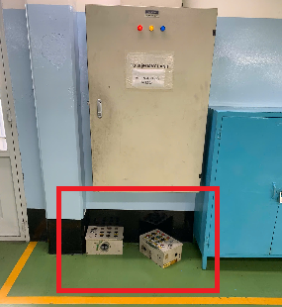 | 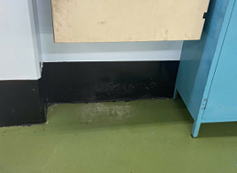 | 2025-05-19 | 2025-05-25
Tổng số lỗi S1 |  |  | 1
S2 - Sắp xếp (Sắp xếp đúng vật, đúng chổ sao cho: An toàn + Thuận Tiện + Mỹ Quan) |  |  |  | Không có
Tổng số lỗi S2 |  |  | 0
S3 - Sạch sẽ (Giữ gìn sạch sẽ toàn bộ nơi làm việc, máy móc thiết bị, công cụ, dụng cụ…) |  |  |  | Không có
Tổng số lỗi S3 |  |  | 0
S4 - Săn sóc (Tiêu chuẩn hóa và duy trì 3S mọi lúc mọi nơi) | 1 | Khuc vực máy dùng chung Mizo | Máy đánh bóng kim bị bung ống hút bụi | 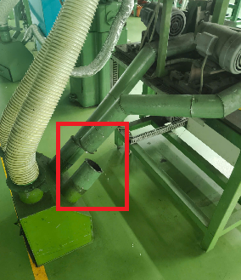 | 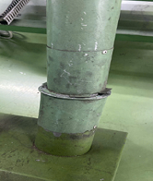 | 2025-05-19 | 2025-05-25
Tổng số lỗi S4 |  |  | 1
S5 - Sẳn sàng (Thực hiện 4S đầu tiên. Mọi người tự nguyện, tự giác tuân thủ 5S) |  |  |  | Không có
Tổng số lỗi S5 |  |  | 0

KCN3
Công ty TNHH Kim May Organ (Việt Nam) |  |  |  |  | Ngày kiểm tra: 14&16/05/2025
Ban an toàn ONV |  |  |  |  | Người lập: Huỳnh Vũ Sơn

 |  | KẾT QUẢ KIỂM TRA 5S NHÀ MÁY KIM CÔNG NGHIỆP 3

Người kiểm tra: Đặng Văn Tuấn, Phạm Trọng Khang, Huỳnh Vũ Sơn |  |  |  |  | Điểm chuẩn (A) | 100
 |  |  |  |  | Số lỗi không đạt (B) | 4
 |  |  |  |  | Số lỗi đã khắc phục | 2
 |  |  |  |  | Số điểm NM đạt được = (A)-(B) | 96
Tổng số S Không đạt |  | S1 | S2 | S3 | S4 | S5
 |  | 2 | 2 | 0 | 0 | 0
Phân loại 5S | Stt | Nơi phát sinh | Hiện trạng | Hình ảnh không đạt | Hình ảnh khắc phục | Ngày khắc phục | Kỳ hạn
S1 - Sàng lọc (Phân loại những thứ cần dùng & không cần dùng. Loại bỏ những thứ không cần dùng. Và xác định "đúng số lượng" đối với những vật cần dùng) | 1 | Bài rác KCN | Rác không được phân loại, chai xịt, bóng đèn và các linh kiện điện tử khác trộn lẫn vào nhau | 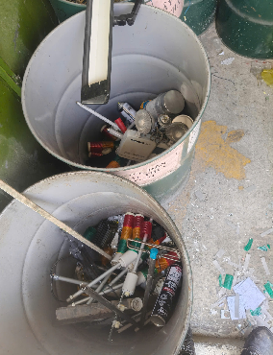 | Bãi rác KCN sử dụng chung cho các Bp không riêng KCN3. ==> Nhờ BAT xem lại dùm |  | 2025-05-25
 | 2 | Bài rác KCN | Rác sau khi cân phế liệu tập kết ngoài trời không đúng nơi quy định và không có che chắn | 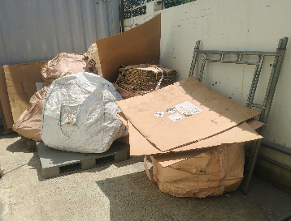 | Rác thải của Tổng vụ đã cân bàn giao cho đơn vị thu gom --> NM không quản lý ==> Nhờ BAT kiểm tra lại dùm |  | 2025-05-25
Tổng số lỗi S1 |  |  | 2
S2 - Sắp xếp (Sắp xếp đúng vật, đúng chổ sao cho: An toàn + Thuận Tiện + Mỹ Quan) | 1 | Xưởng Đóng gói KCN (Kệ để giày nhân viên) | Giày để trên thùng hóa chất | 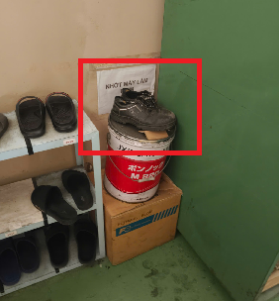 | 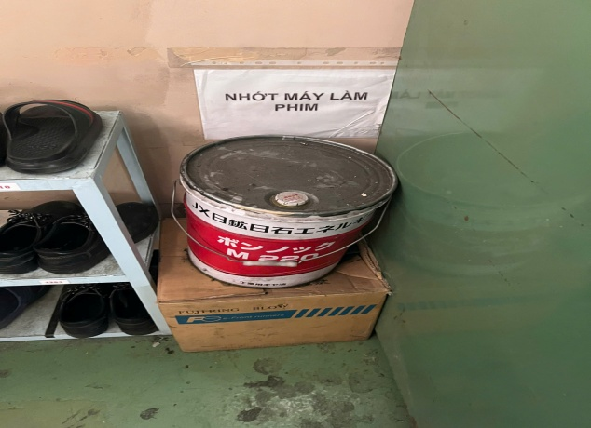 | 2025-05-19 | 2025-05-25
 | 2 | Xưởng Đóng gói KCN (Tủ điện chính) | Thùng giấy để cạnh tủ điện, nguy cơ chập điện, cháy nổ | 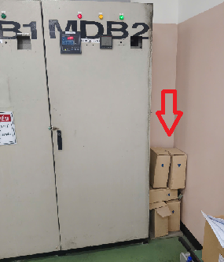 | 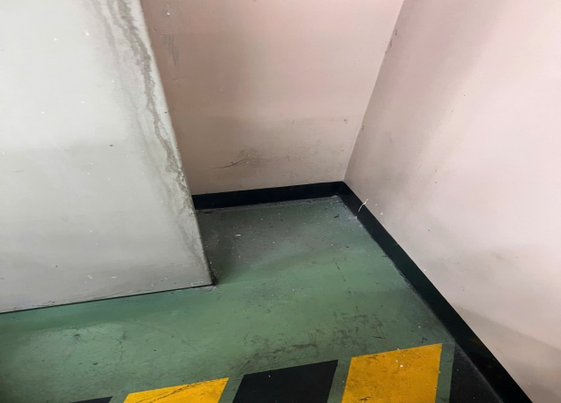 | 2025-05-19 | 2025-05-25
Tổng số lỗi S2 |  |  | 2
S3 - Sạch sẽ (Giữ gìn sạch sẽ toàn bộ nơi làm việc, máy móc thiết bị, công cụ, dụng cụ…) |  |  |  | Không có
Tổng số lỗi S3 |  |  | 0
S4 - Săn sóc (Tiêu chuẩn hóa và duy trì 3S mọi lúc mọi nơi) |  |  |  | Không có
Tổng số lỗi S4 |  |  | 0
S5 - Sẳn sàng (Thực hiện 4S đầu tiên. Mọi người tự nguyện, tự giác tuân thủ 5S) |  |  |  | Không có
Tổng số lỗi S5 |  |  | 0

KIM DET A
Công ty TNHH Kim May Organ (Việt Nam) |  |  |  |  | Ngày kiểm tra: 15/05/2025
Ban an toàn ONV |  |  |  |  | Người lập: Huỳnh Vũ Sơn

 |  | KẾT QUẢ KIỂM TRA 5S NHÀ MÁY KIM DỆT A

Người kiểm tra: Đặng Văn Tuấn, Phạm Trọng Khang, Huỳnh Vũ Sơn |  |  |  |  | Điểm chuẩn (A) | 100
 |  |  |  |  | Số lỗi không đạt (B) | 2
 |  |  |  |  | Số lỗi đã khắc phục | 2
 |  |  |  |  | Số điểm NM đạt được = (A)-(B) | 98
Tổng số S Không đạt |  | S1 | S2 | S3 | S4 | S5
 |  | 0 | 1 | 1 | 0 | 0
Phân loại 5S | Stt | Nơi phát sinh | Hiện trạng | Hình ảnh không đạt | Hình ảnh khắc phục | Ngày khắc phục | Kỳ hạn
S1 - Sàng lọc (Phân loại những thứ cần dùng & không cần dùng. Loại bỏ những thứ không cần dùng. Và xác định "đúng số lượng" đối với những vật cần dùng) |  |  |  | Không có
Tổng số lỗi S1 |  |  | 0
S2 - Sắp xếp (Sắp xếp đúng vật, đúng chổ sao cho: An toàn + Thuận Tiện + Mỹ Quan) | 1 | Khu vực trụ chống sét CĐ Sorotta | Vật tư để lung tung tràn ra đường, Giản giáo để ngoài trời, cần bố trí khu vực để giản giáo để tránh hư hỏng. | 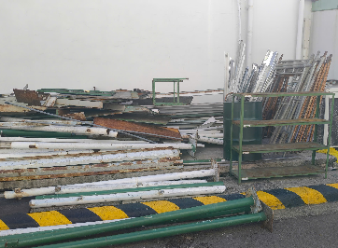 |  | 2025-05-23 | 2025-05-25
Tổng số lỗi S2 |  |  | 1
S3 - Sạch sẽ (Giữ gìn sạch sẽ toàn bộ nơi làm việc, máy móc thiết bị, công cụ, dụng cụ…) | 1 | Máy rửa dầu CĐ Sonosuki | Kim rơi vãi bên trong thùng phun dầu rất nhiều | 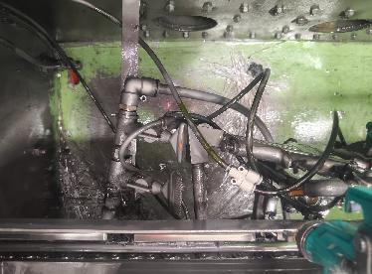 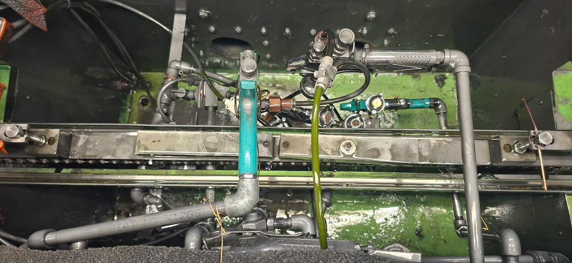 |  | 2025-05-23 | 2025-05-25
Tổng số lỗi S3 |  |  | 1
S4 - Săn sóc (Tiêu chuẩn hóa và duy trì 3S mọi lúc mọi nơi) |  |  |  | Không có
Tổng số lỗi S4 |  |  | 0
S5 - Sẳn sàng (Thực hiện 4S đầu tiên. Mọi người tự nguyện, tự giác tuân thủ 5S) |  |  |  | Không có
Tổng số lỗi S5 |  |  | 0

KIM DET B & TECHNICS
Công ty TNHH Kim May Organ (Việt Nam) |  |  |  |  | Ngày kiểm tra: 15/05/2025
Ban an toàn ONV |  |  |  |  | Người lập: Huỳnh Vũ Sơn

 |  | KẾT QUẢ KIỂM TRA 5S NHÀ MÁY KIM DỆT B & TECHNICS

Người kiểm tra: Đặng Văn Tuấn, Phạm Trọng Khang, Huỳnh Vũ Sơn |  |  |  |  | Điểm chuẩn (A) | 100
 |  |  |  |  | Số lỗi không đạt (B) | 4
 |  |  |  |  | Số lỗi đã khắc phục | 4
 |  |  |  |  | Số điểm NM đạt được = (A)-(B) | 96
Tổng số S Không đạt |  | S1 | S2 | S3 | S4 | S5
 |  | 0 | 3 | 0 | 1 | 0
Phân loại 5S | Stt | Nơi phát sinh | Hiện trạng | Hình ảnh không đạt | Hình ảnh khắc phục | Ngày khắc phục | Kỳ hạn
S1 - Sàng lọc (Phân loại những thứ cần dùng & không cần dùng. Loại bỏ những thứ không cần dùng. Và xác định "đúng số lượng" đối với những vật cần dùng) |  |  |  | Không có
Tổng số lỗi S1 |  |  | 0
S2 - Sắp xếp (Sắp xếp đúng vật, đúng chổ sao cho: An toàn + Thuận Tiện + Mỹ Quan) | 1 | CĐ Kensa | Quạt máy để không đúng nơi quy định, nguy cơ hỏng thiết bị | 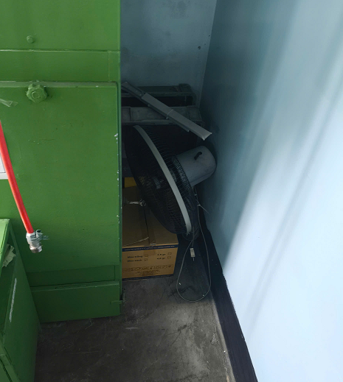 | 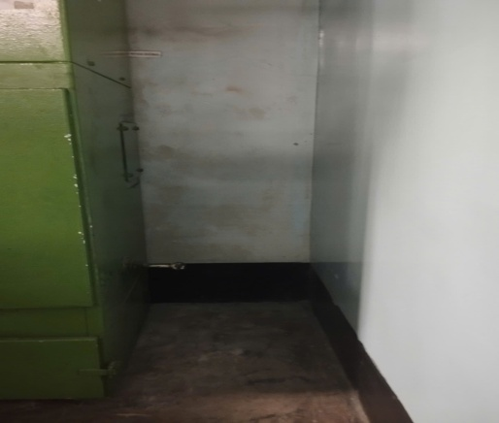 | 2025-05-24 | 2025-05-25
 | 2 | Khu vực bãi rác & Kho tạm | Thang để ngoài trời, giàn giáo để không đúng nơi quy định, cần bố trí khu vực để vật tư cụ thể để tránh hư hỏng | 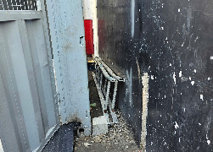 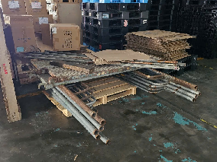 | 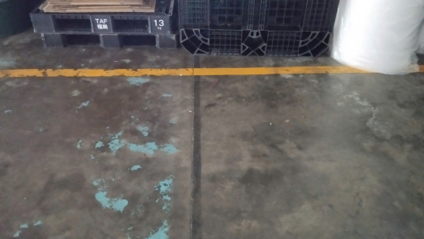 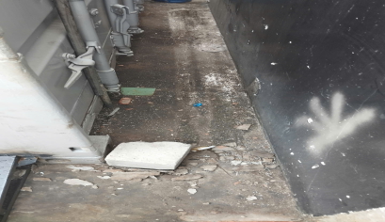 | 2025-05-24 | 2025-05-25
 | 3 | Khu vực lưu chứa rác | Rác thải không được phân loại theo đúng quy định | 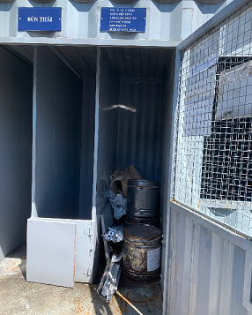 | 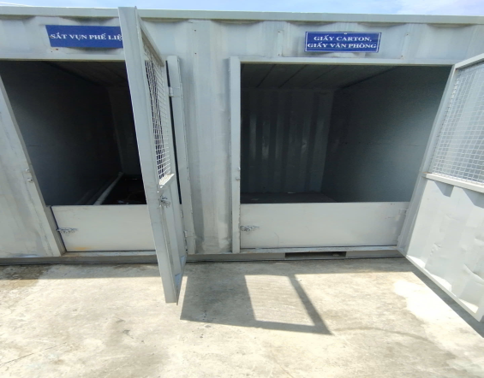 | 2025-05-24 | 2025-05-25
Tổng số lỗi S2 |  |  | 3
S3 - Sạch sẽ (Giữ gìn sạch sẽ toàn bộ nơi làm việc, máy móc thiết bị, công cụ, dụng cụ…) |  |  |  | Không có
Tổng số lỗi S3 |  |  | 0
S4 - Săn sóc (Tiêu chuẩn hóa và duy trì 3S mọi lúc mọi nơi) | 1 | XLNT | Bồn PAC hết hóa chất nhưng không được bổ sung để xử lý nước, nước thải đầu ra không đạt chất lượng | 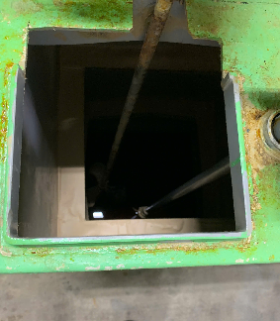 | 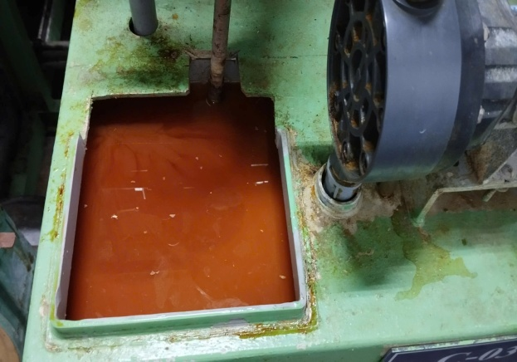 | 2025-05-24 | 2025-05-25
Tổng số lỗi S4 |  |  | 1
S5 - Sẳn sàng (Thực hiện 4S đầu tiên. Mọi người tự nguyện, tự giác tuân thủ 5S) |  |  |  | Không có
Tổng số lỗi S5 |  |  | 0

KTSX
Công ty TNHH Kim May Organ (Việt Nam) |  |  |  |  | Ngày kiểm tra: 14/05/2025
Ban an toàn ONV |  |  |  |  | Người lập: Huỳnh Vũ Sơn

 |  | KẾT QUẢ KIỂM TRA 5S NHÀ MÁY KỸ THUẬT SẢN XUẤT

Người kiểm tra: Đặng Văn Tuấn, Phạm Trọng Khang, Huỳnh Vũ Sơn |  |  |  |  | Điểm chuẩn (A) | 100
 |  |  |  |  | Số lỗi không đạt (B) | 2
 |  |  |  |  | Số lỗi đã khắc phục | 2
 |  |  |  |  | Số điểm NM đạt được = (A)-(B) | 98
Tổng số S Không đạt |  | S1 | S2 | S3 | S4 | S5
 |  | 1 | 1 | 0 | 0 | 0
Phân loại 5S | Stt | Nơi phát sinh | Hiện trạng | Hình ảnh không đạt | Hình ảnh khắc phục | Ngày khắc phục | Kỳ hạn
S1 - Sàng lọc (Phân loại những thứ cần dùng & không cần dùng. Loại bỏ những thứ không cần dùng. Và xác định "đúng số lượng" đối với những vật cần dùng) | 1 | Khu vực hệ thống máy lạnh bên ngoài phòng CNC | Vật tư áo đồng phục để phía sau hệ thống máy lạnh | 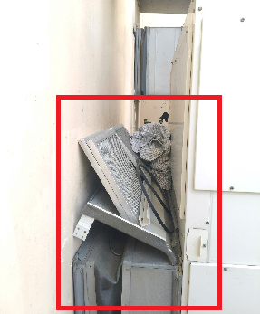 | 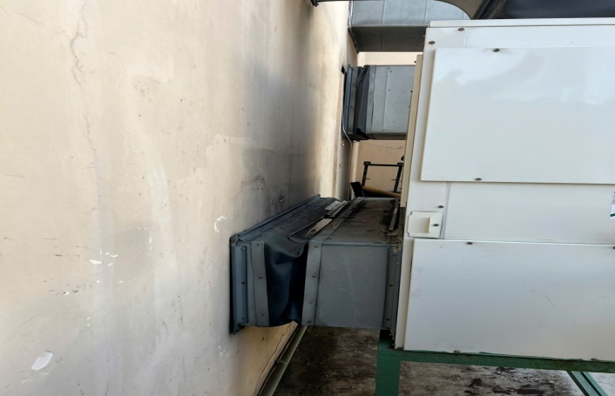 | 2025-05-24 | 2025-05-25
Tổng số lỗi S1 |  |  | 1
S2 - Sắp xếp (Sắp xếp đúng vật, đúng chổ sao cho: An toàn + Thuận Tiện + Mỹ Quan) | 1 | Khu vực cửa cuốn phía sau | Vật tư để chắn ngang nút báo cháy khẩn cấp | 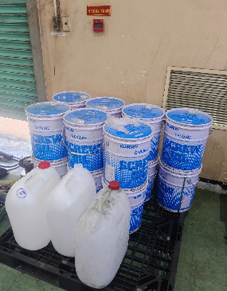 | 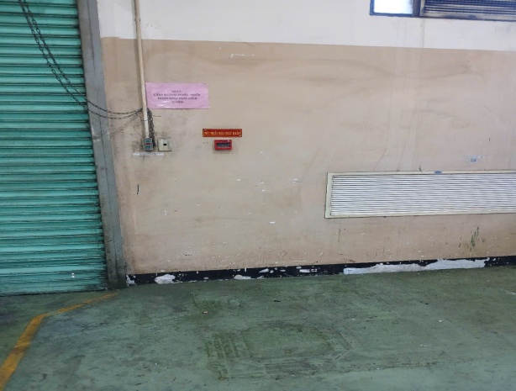 | 2025-05-24 | 2025-05-25
Tổng số lỗi S2 |  |  | 1
S3 - Sạch sẽ (Giữ gìn sạch sẽ toàn bộ nơi làm việc, máy móc thiết bị, công cụ, dụng cụ…) |  |  |  | Không có
Tổng số lỗi S3 |  |  | 0
S4 - Săn sóc (Tiêu chuẩn hóa và duy trì 3S mọi lúc mọi nơi) |  |  |  | Không có
Tổng số lỗi S4 |  |  | 0
S5 - Sẳn sàng (Thực hiện 4S đầu tiên. Mọi người tự nguyện, tự giác tuân thủ 5S) |  |  |  | Không có
Tổng số lỗi S5 |  |  | 0

